对账
订单号 | 订单类型 | 入住日期 | 离店日期 | 应收 |  |  |  | ,
999225231985813 | 正常 | 2023-07-28 | 2023-08-01 | 3160 | 3560.00 | 3615005 | -400 | ,3615005 | 直采 | 3615005 出账不变，入账改 3560RMB，补款单 999225273157665
999225273157665 | 正常 | 2023-07-28 | 2023-08-01 | 400 | #N/A | 3615005 | #N/A | ,3615005 | #N/A
25346335522 | 正常 | 2023-07-29 | 2023-08-01 | 6998.96 | 6939 | 3638870 | 59.96 | ,3638870 | 直采 | 3638870-25346335522此单多收59.96元待退回
999225422935259 | 退单 | 2023-07-29 | 2023-07-31 | -436 | #N/A | 3654603 | #N/A | ,3654603 | #N/A | 3654603-999225422935259此单多收436元退回
999225420447547 | 退单 | 2023-07-29 | 2023-07-31 | -436 | #N/A | 3653978 | #N/A | ,3653978 | #N/A | 3653978-999225420447547此单多收436元退回
999224746167602 | 调整 | 2023-07-19 | 2023-07-22 | 124.86 | #N/A | 3494633 | #N/A | ,3494633 | #N/A | 本期收回124.86元 | 贵司反馈999224746167602补款单金额不对我司已经重新下999224746612223

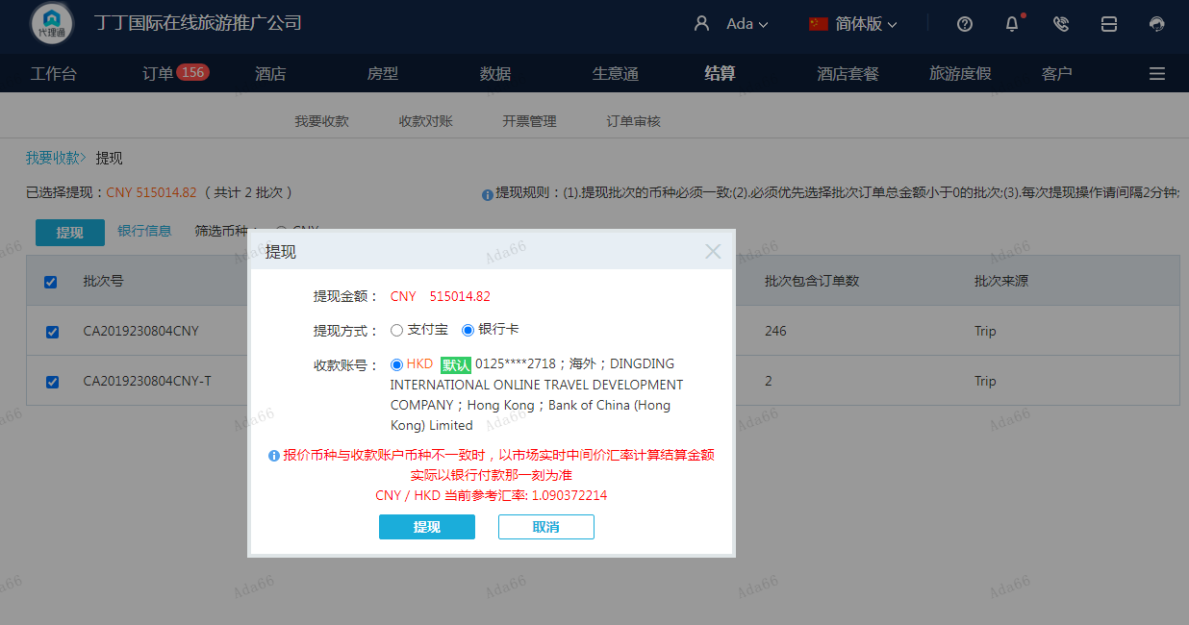
 |  |  |  | 515014.82
 |  |  |  | CNY 515014.82

A230805144419911 | 515826.86 | 562443.28
A23080514485929 | 59.96 | 65.37
A23080514492729 | -872 | -950.8
CNY / HKD 当前参考汇率: 1.090372214 | 515014.82 | 561557.85
总计：515014.82 CNY/ 561557.85 HKD

